Worksheet
 |  |  |  |  | 8 (812) 565 05 34 |  |  | sales@miniworks.ru
 |  |  |  |  | Благовещенск |  |  | отдел продаж
 |  |  | Адрес |  |  |  |  | Режим работы
 |  |  | Санкт-Петербург, улица Маршала Новикова, 28Е |  |  |  |  | Пн – Пт: с 8:00 до 18:00
50-50КЧВ
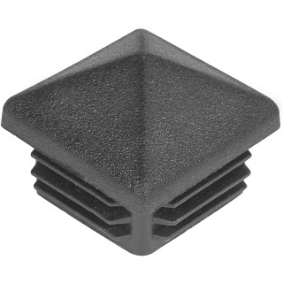 |  | 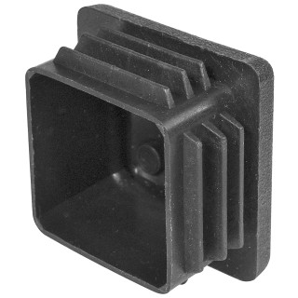 |  | 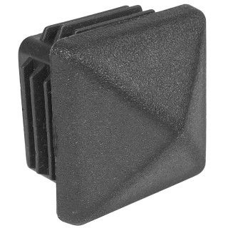 |  | 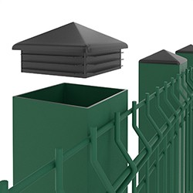 |  | 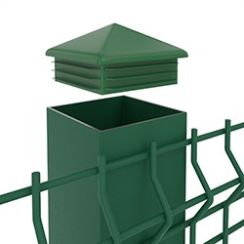 |  | 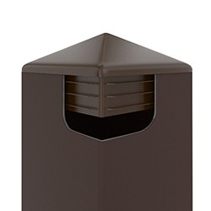
Артикул |  | Цвет |  | от 10000 | от 5000 | от 1000 | от 500 | от 100 | розница | Наличие на 30.07.2026
50-50КЧВ |  | черный |  | 9.90р. | 10.70р. | 11.40р. | 14.00р. | 16.00р. | 21.00р. | 20178
50-50КБВ |  | белый |  | 11.88р. | 12.84р. | 13.68р. | 16.80р. | 19.20р. | 25.20р. | —
50-50КСВ |  | серый |  | 11.88р. | 12.84р. | 13.68р. | 16.80р. | 19.20р. | 25.20р. | —
 | Все цены указаны в рублях и включают в себя НДС. Все цены указаны при условии 100% предоплаты и действительны в течение 5 дней. Все цены указаны при условии самовывоза продукции со склада в г. Благовещенск (для иногородних клиентов доставка до склада ТК в г. Благовещенск бесплатна). Все цены указаны за стандартный цвет для каждого вида изделия (изменение цвета на любой из предлагаемой палитры +20% к стоимости, изменение цвета на любой по системе RAL +50% к стоимости). О возможных сроках поставки заказного товара, необходимо уточнять заранее

